Overview
Backend Programming specification
ASP.Net core 3.0 MVC
Entity framework Core 3.0
Stored procedure
** Required Visual studio 2019 and install extension name "Bundler & Minifier"
** Bundler & Minifier use for minifying Javascript/CSS files automatically.

Frontend Programming specification
Javascript, Jquery 3.3.1, Razor page ,CSS ,bootstrap

Datebases name(Test)
Server=TESTDB2;Database=OneAndDone_UAT;user id=appuser;password=sysP@ss;
Server=TESTDB1;Database=planbrochure;user id=appuser;password=sysP@ss
Server=TESTDB1;Database=docpd;user id=appuser;password=sysP@ss;

Required Software specification
For IIS Server > .Net core Runtime 3.0 (Click to download)
For Dev machine > .Net core SDK 3.0 (Click to download)

Source code
Zip file > \\testintranet02\vonline\PlanBrochure updated 20191125
Clone > https://pacharakhawtong@dev.azure.com/pacharakhawtong/PlanBrochureCore3/_git/PlanBrochureCore3

How to Promotion
1. Install .Net core Runtime 3.0 on IIS Server(Click to download). Only for the first time due Netcore Runtime do not exists in the server
2. In website build package goto ../appseting.json change Database connection string from Test Server to Production Server
3. Create Application Pools named “PlanBrochureNoMaged”. Set .Net framework version to “No managed code”
4. Copy website build files to IIS Server and choose Application pools that just had create in No.3 ( Do any activity like promoting .Net framework website )
5. Finished! Try open the website
6. (Additional) In case users cannot access to PDF files when try to download one. It need to set the folder permissions READ/WRITE to folder named ../PDF/

Log files
Files Location: ../Logs/*
Backup date: 30 days

What difference between .Net framework MVC and .Net Core MVC
1. Move whatever in web.config >---to ---> appsetting.json and Startup.cs
appsetting.json is collection of common website configurations such as "Database connectionstring","JWT Secret Key", or something else.
Startup.cs is 1.system class configurations and 2.REQUEST/RESPONSE pipline configurations.
In part of 1.system class configurations, It use for register any services which be use in website like JWT service , EF core , MVC , Newtonsoft service.
In part of 2.REQUEST/RESPONSE pipline is the function which be run every time when there are web HTTP request call to the server (Backend server). It use for checking authentication , writing logs , setting up custom error pages.
** Do not modify appsetting.json while website is running, It cause website error occurred.

2. Introduce the new return type for Controller(MVC) named "IActionResult", It offer multiple return type in one Action.
below example is represent a Action which able to return Json string or File or HTTP status in the same Action
[HttpGet]
public IActionResult GetCVRate(String Params)
{
try
{
if (Params == "Json")
return Json("{JsonExample : AAAAAA}");
else if (Params == "File")
return File("...file's location", ContentTypes.pdf);
else
return NotFound();
}
catch (Exception ex)
{
return BadRequest(ex.Message);
}
}

3. Combine Folder ../Content and ../Script to ../wwwroot
4. Move NuGet Packge Reference from ../packges.config to {Project Name}.csproj
5. Move App_Start/BundleConfig.cs to bundleconfig.json
Request install Extension named "Bundler & Minifier" first
below is how to install one.
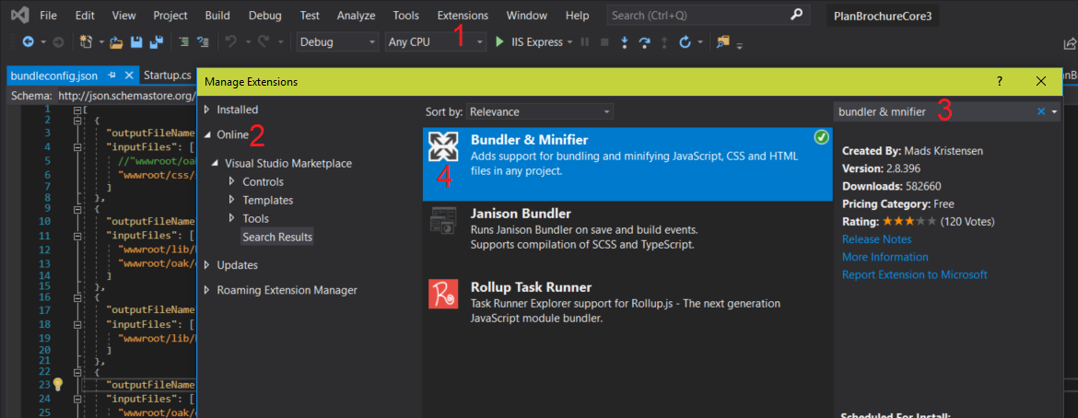

6. Deprecated Folder ../App_Data/*
7. Deprecated Folder ../App_Start/* (Move MVC Route configuration from ../App_Start/RouteConfig.cs to ../Startup.cs)
8. Deprecated File Global.asax.cs
9. Deprecated File ..Views/web.config
10. Support C# 8.0 for more detail click
11. To import Javascript/CSS file to client, In way of .NetCore, It able to separate environment between Dev machine and IIS server.
For example, Take a look at ../_Layout.cshtml line 16
<environment include="Development">
<link rel="stylesheet" href="~/lib/bootstrap/dist/css/bootstrap.custom.min.css" />
<link rel="stylesheet" href="~/oak/oak.css" asp-append-version="true" />
<link rel="stylesheet" href="~/css/site.css" asp-append-version="true" />
<script src="~/oak/oak.js"></script>
<script src="~/js/_Layout.js" asp-append-version="true"></script>
<script src="~/js/Plan/Index.js" asp-append-version="true"></script>
<script src="~/js/UploadData/index.js" asp-append-version="true"></script>
<script src="~/js/Admin/index.js" asp-append-version="true"></script>
<script src="~/js/Announce/Index.js" asp-append-version="true"></script>
</environment>
<environment exclude="Development">
<link rel="stylesheet" href="~/oak/oak.min.css" asp-append-version="true" />
<link rel="stylesheet" href="~/css/site.min.css" asp-append-version="true" />
<script src="~/oak/oak.min.js" asp-append-version="true"></script>
<script src="~/js/site.min.js" asp-append-version="true"></script>
</environment>

Whatever inside tag <environment include="Development"> will be imported to client when run this website from dev local machine.
Whatever inside tag <environment exclude="Development"> will be imported to client when run this website from IIS Server like Testweb1 ,Testweb2

asp-append-version="true"
Above code use for force Web Broswer to re-download javascript/CSS file when the website has been re-Deployed. It is useful for prevent Web Broswer use javascript/CSS from local CACHE insteal of re downloading it.

Tables
There are 3 databases
TESTDB2.OneAndDone_UAT
TESTDB1.planbrochure
TESTDB1.docpd

TESTDB1.planbrochure is a main database of website
1. PB_AnnounceMathDocs | contain data in Menu .. "ประกาศ"
2. PB_CommRates | contain data in Menu .. "ค้นหาแบบประกัน / ตารางมูลค่าคอมมิชชั้น"
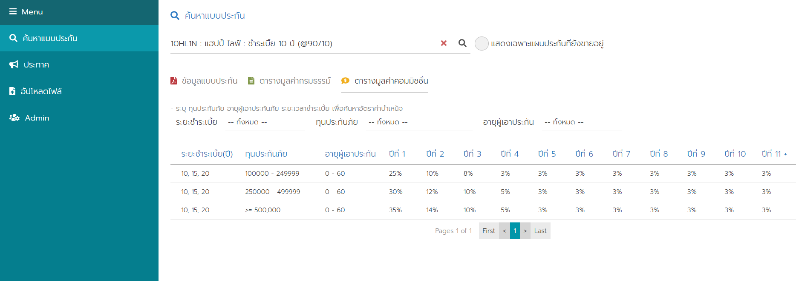
3. PB_Menu_Main | contain Menu
4. PB_Menu_Sub | contain Sub Menu
5. PB_PlanDocs | (Not use for now)
6. PB_Roles | contain user role
7. PB_RolesMenu | contain menu that each Role able to access.
8. PB_Users | contain admin user

TESTDB2.OneAndDone_UAT Fasttrack's database
1. AmqPlan 2. AmqProduct 3. AmqProductGroup

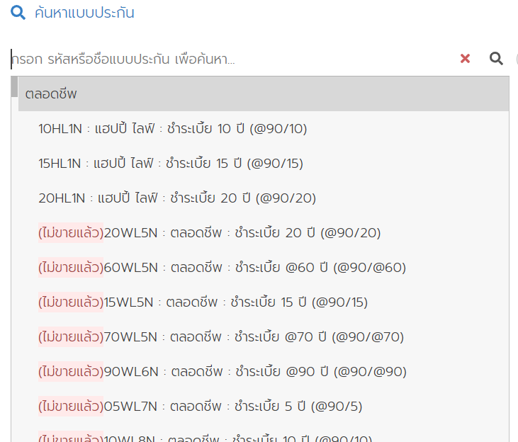

4. AmqCvRate
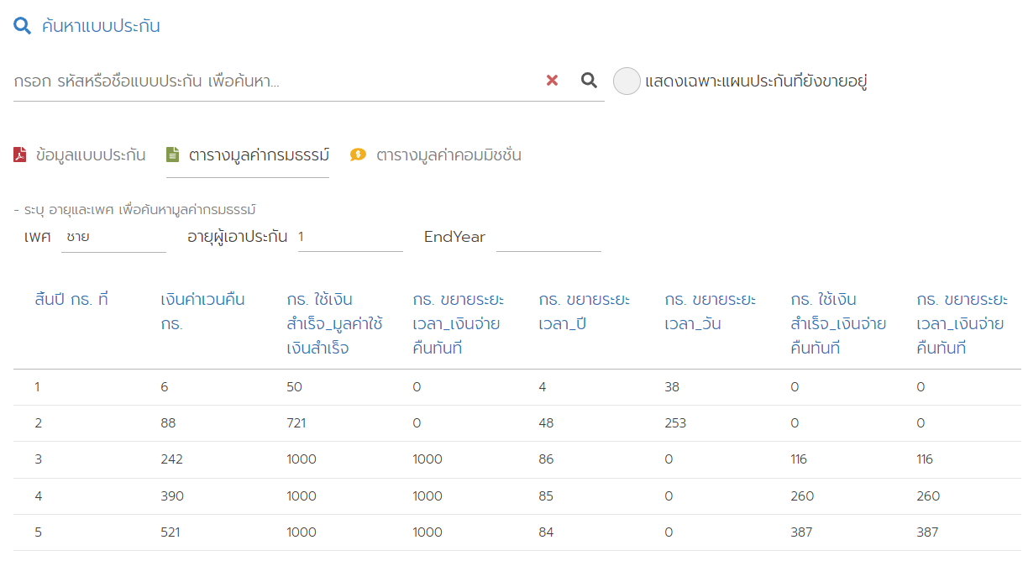

TESTDB1.docpd.dbo.idoc_user is use for identify user role
All Role in website
Admin
InternalEmployee
CallCenter
Agent
Agency Support
Actuarial
Information Technology

Which menu each roles able to access.
RoleName | Menu | SubMenu
Admin | ค้นหาแบบประกัน | ข้อมูลแบบประกัน
Admin | ค้นหาแบบประกัน | ตารางมูลค่ากรมธรรม์
Admin | ค้นหาแบบประกัน | ตารางมูลค่าคอมมิชชั่น
Admin | ประกาศ | คณิตศาสตร์ประกันภัย
Admin | อัปโหลดไฟล์ | ข้อมูลแบบประกัน
Admin | อัปโหลดไฟล์ | ตารางมูลค่าคอมมิชชั่น
Admin | อัปโหลดไฟล์ | คณิตศาสตร์ประกันภัย
Admin | Admin | Admin User
Information Technology | ค้นหาแบบประกัน | ข้อมูลแบบประกัน
Information Technology | ค้นหาแบบประกัน | ตารางมูลค่ากรมธรรม์
Information Technology | ค้นหาแบบประกัน | ตารางมูลค่าคอมมิชชั่น
Information Technology | ประกาศ | คณิตศาสตร์ประกันภัย
Information Technology | อัปโหลดไฟล์ | คณิตศาสตร์ประกันภัย
Information Technology | อัปโหลดไฟล์ | ข้อมูลแบบประกัน
Information Technology | อัปโหลดไฟล์ | ตารางมูลค่าคอมมิชชั่น
Information Technology | Admin | Admin User
Actuarial | ค้นหาแบบประกัน | ข้อมูลแบบประกัน
Actuarial | ค้นหาแบบประกัน | ตารางมูลค่ากรมธรรม์
Actuarial | ค้นหาแบบประกัน | ตารางมูลค่าคอมมิชชั่น
Actuarial | ประกาศ | คณิตศาสตร์ประกันภัย
Agency Support | ค้นหาแบบประกัน | ข้อมูลแบบประกัน
Agency Support | ค้นหาแบบประกัน | ตารางมูลค่ากรมธรรม์
Agency Support | ค้นหาแบบประกัน | ตารางมูลค่าคอมมิชชั่น
Agency Support | ประกาศ | คณิตศาสตร์ประกันภัย
Agent | ค้นหาแบบประกัน | ข้อมูลแบบประกัน
Agent | ค้นหาแบบประกัน | ตารางมูลค่ากรมธรรม์
Agent | ค้นหาแบบประกัน | ตารางมูลค่าคอมมิชชั่น
Agent | ประกาศ | คณิตศาสตร์ประกันภัย
CallCenter | ค้นหาแบบประกัน | ข้อมูลแบบประกัน
CallCenter | ค้นหาแบบประกัน | ตารางมูลค่ากรมธรรม์
CallCenter | ประกาศ | คณิตศาสตร์ประกันภัย
InternalEmployee | ค้นหาแบบประกัน | ข้อมูลแบบประกัน
InternalEmployee | ค้นหาแบบประกัน | ตารางมูลค่ากรมธรรม์
InternalEmployee | ประกาศ | คณิตศาสตร์ประกันภัย

Frontend
Initial Frontend info.
Page | RazorPage (Being Partail View)
Client request to server by | Jquery Ajax
Server response format | JSON (exclude File reposne type is FileStream)
Web Javascript files location | ../wwwroot/js/*
Web CSS files location | ../wwwroot/css/site.css
Web Various Icons | fontawesome
Web Font | Prompt-Light
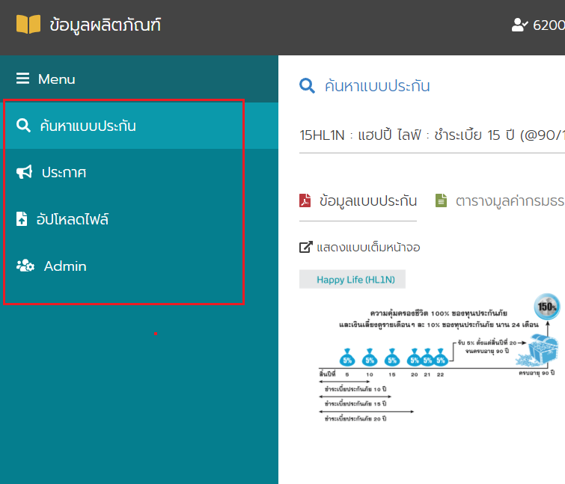

The events will occurr when click on Menu.
1. Client request to get own partail view from the server
2. Server response specific partail view to client
3. Client render that partail view to screen.
4. Client run javascript function which were setup previously since create Menu process.
5. Ready up!!!

List of each Menu : Use partail view? and Javascript function?
Menu | partail view | javascript function
ค้นหาแบบประกัน | Plan/IndexPartail | window.webFn.planFn.launch()
อัปโหลดไฟล์ | UploadData/IndexPartail | window.webFn.uploaddataFn.launch()
Admin | Admin/IndexPartail | window.webFn.adminFn.launch()
ประกาศ | Announce/IndexPartail | window.webFn.announceFn.launch()

For example, When user click on Menu "ค้นหาแบบประกัน"
Client will get own partail view from https://staging.tokiomarinelife.co.th/PlanBrochure/Plan/IndexPartail then run javascript function named window.webFn.planFn.launch()

